Tabele zbiorcze
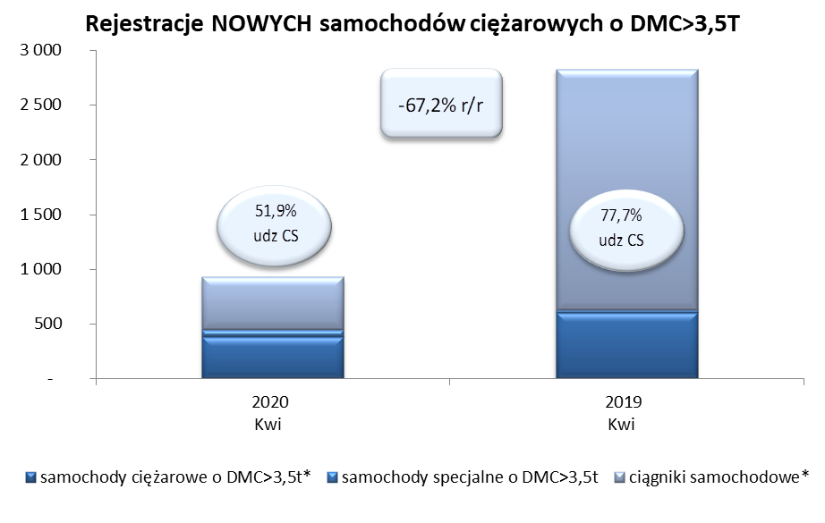
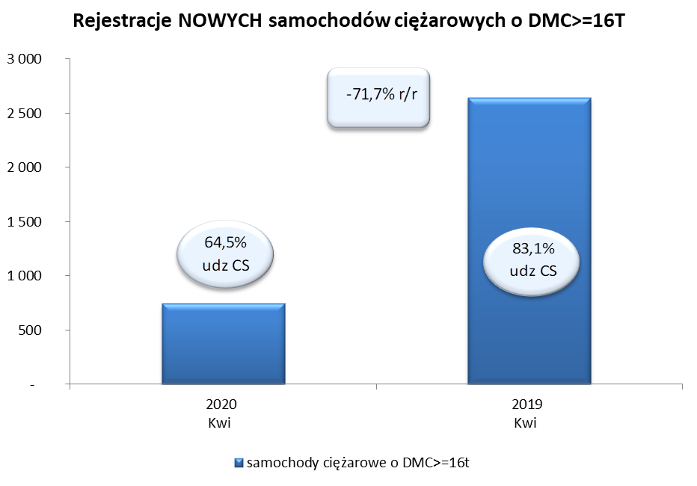
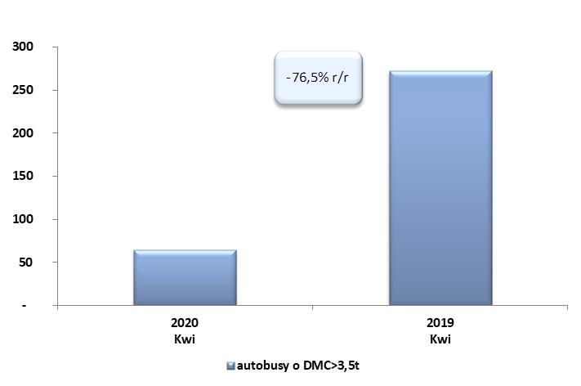
PZPM na podstawie danych CEP (MC) |  |  |  |  |  | 06/05/2020
 |  |  |  |  |  | sztuki
PIERWSZE REJESTRACJE NOWYCH POJAZDÓW UŻYTKOWYCH O DMC>3,5T
 | 2020 Kwi | 2019 Kwi | % zmiana r/r | 2020 Sty - Kwi | 2019 Sty - Kwi | % zmiana r/r
SAMOCHODY CIĘŻAROWE - RAZEM | 928 | 2,826 | -67.2% | 5,638 | 10,279 | -45.2%
samochody ciężarowe o DMC>3,5t* | 384 | 602 | -36.2% | 1,461 | 2,047 | -28.6%
samochody specjalne o DMC>3,5t | 62 | 28 | 121.4% | 236 | 207 | 14.0%
ciągniki samochodowe* | 482 | 2,196 | -78.1% | 3,941 | 8,025 | -50.9%
AUTOBUSY - RAZEM | 64 | 272 | -76.5% | 456 | 804 | -43.3%
autobusy o DMC>3,5t | 64 | 272 | -76.5% | 456 | 804 | -43.3%
RAZEM POJAZDY UŻYTKOWE | 992 | 3,098 | -68.0% | 6,094 | 11,083 | -45.0%
*/ Nie uwzgledniono rejestracji własnych marek krajowych producentów

